ELECTRICO
CAJA DE SALUD DE LA BANCA PRIVADA
REGIONAL LA PAZ
 |  | ESPECIFICACIONES TECNICAS MATERIAL ELECTRICO CLINICA

FORMULARIO DE ESPECIFICACIONES TECNICAS

N° | CANTIDAD | UNIDAD | PRODUCTO | TIEMPO DE ENTREGA
1 | 2 | PZAS | JUNTA SILICONADA
 | ESPECIFICACIONES TECNICAS: |  |  | OFERTA (Manifestar expresamente las condiciones de su oferta con referencia a cada requerimiento) | PARA SER LLENADO POR LA C.S.B.P.
 | CARACTERISTICAS SOLICITADAS |  |  |  | CUMPLE | NO CUMPLE
 | IMAGEN DE REFERENCIA |  | 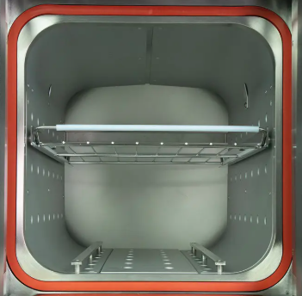
 | JUNTA DE SILICONA PARA COMPUERTA DE AUTOCLAVE
 | COMPATIBLE CON LA MARCA MATACHANA SC500
 | CANTIDAD | UNIDAD | PRODUCTO | TIEMPO DE ENTREGA
2 | 1 | PZA | ELECTROVALVULA DE AGUA
 | ESPECIFICACIONES TECNICAS: |  |  | OFERTA (Manifestar expresamente las condiciones de su oferta con referencia a cada requerimiento) | PARA SER LLENADO POR LA C.S.B.P.
 | CARACTERISTICAS SOLICITADAS |  |  |  | CUMPLE | NO CUMPLE
 | IMAGEN DE REFERENCIA |  | 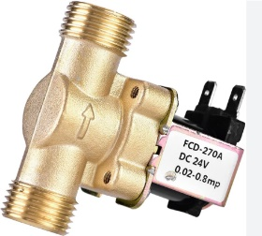
 | VOLTAJE 24VDC
 | DIAMETRO DE ROSCA MACHO 1/2 PULGADA PARA AGUA.
 | CON PITON EN LA SALIDA
 | COMPATIBLE CON LA MARCA MATACHANA SC500
 | CANTIDAD | UNIDAD | PRODUCTO | TIEMPO DE ENTREGA
3 | 3 | PZAS | VOYAS DE NIVEL
 | ESPECIFICACIONES TECNICAS: |  |  | OFERTA (Manifestar expresamente las condiciones de su oferta con referencia a cada requerimiento) | PARA SER LLENADO POR LA C.S.B.P.
 | CARACTERISTICAS SOLICITADAS |  |  |  | CUMPLE | NO CUMPLE
 | IMAGEN DE REFERENCIA |  | 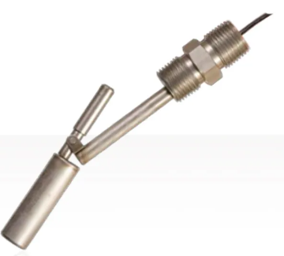
 | TIPO FLOTADOR
 | DIAMETRO DE ROSCA 1/2 PULGADA
 | PARA LATAS TEMPERATURAS
 | COMPATIBLE CON LA MARCA MATACHANA SC500
 | CANTIDAD | UNIDAD | PRODUCTO | TIEMPO DE ENTREGA
4 | 2 | PZAS | VALVULA SELENOIDE
 | ESPECIFICACIONES TECNICAS: |  |  | OFERTA (Manifestar expresamente las condiciones de su oferta con referencia a cada requerimiento) | PARA SER LLENADO POR LA C.S.B.P.
 | CARACTERISTICAS SOLICITADAS |  |  |  | CUMPLE | NO CUMPLE
 | IMAGEN DE REFERENCIA |  | 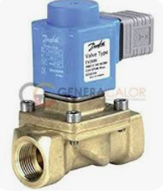
 | VOLTAJE 24VDC
 | DIAMETRO DE ROSCA MACHO 3/8 PULGADA
 | COMPATIBLE CON LA MARCA MATACHANA SC500
 | CANTIDAD | UNIDAD | PRODUCTO | TIEMPO DE ENTREGA
5 | 1 | PZA | MANOMETRO DE CAMARA
 | ESPECIFICACIONES TECNICAS: |  |  | OFERTA (Manifestar expresamente las condiciones de su oferta con referencia a cada requerimiento) | PARA SER LLENADO POR LA C.S.B.P.
 | CARACTERISTICAS SOLICITADAS |  |  |  | CUMPLE | NO CUMPLE
 | IMAGEN DE REFERENCIA |  | 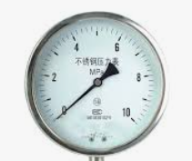
 | PARA CONTROL DE VAPOR CAMARA INTERNA
 | DIAMETRO DE ROSCA MACHO 3/8 PULGADA
 | COMPATIBLE CON LA MARCA MATACHANA SC500
II | RECEPCION
2.1 | Los materiales deberan ser entregados en Almacenes de la clinica avenida ormachea calle 2 de obrajes C.S.B.P. Regional La Paz
2.2 | La multa por dia retrazado sera de 0.3%
III | PLAZO DE ENTREGA
3.1 | El tiempo de entrega no podra superar los 15 dias calendario a partir de la adjudicacion formal

